課題２
１．下表を図と同じ装飾にしなさい。
 | ・B列は幅を16にすること ・タイトル文字は20P |  |  |  |  |  |  |  | データの入っていないセルの文字位置は気にしないで下さい。

第３回 ボーリング大会スコア表
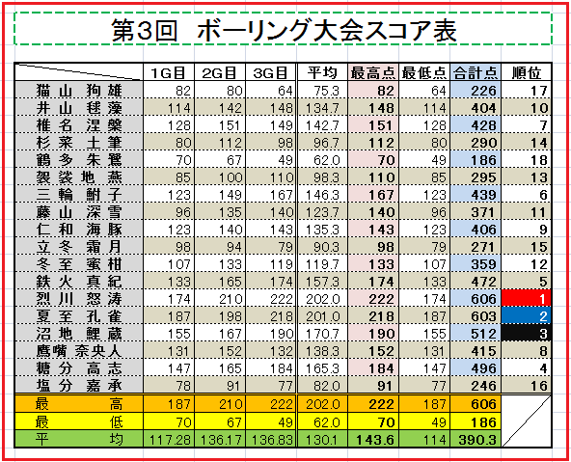
 | １G目 | ２G目 | ３G目 | 平均 | 最高点 | 最低点 | 合計点 | 順位
猫山 狗雄 | 82 | 80 | 64 | 75.3 | 82 | 64 | 226 | 17
井山 毬藻 | 114 | 142 | 148 | 134.7 | 148 | 114 | 404 | 10
椎名 涅槃 | 128 | 151 | 149 | 142.7 | 151 | 128 | 428 | 7
杉菜 土筆 | 80 | 112 | 98 | 96.7 | 112 | 80 | 290 | 14
鶴多 朱鷺 | 70 | 67 | 49 | 62.0 | 70 | 49 | 186 | 18
袈裟地 燕 | 85 | 100 | 110 | 98.3 | 110 | 85 | 295 | 13
三輪 鮒子 | 123 | 149 | 167 | 146.3 | 167 | 123 | 439 | 6
藤山 深雪 | 96 | 135 | 140 | 123.7 | 140 | 96 | 371 | 11
仁和 海豚 | 123 | 140 | 143 | 135.3 | 143 | 123 | 406 | 9
立冬 霜月 | 98 | 94 | 79 | 90.3 | 98 | 79 | 271 | 15
冬至 蜜柑 | 107 | 133 | 119 | 119.7 | 133 | 107 | 359 | 12
鉄火 真紀 | 133 | 165 | 174 | 157.3 | 174 | 133 | 472 | 5
烈川 怒涛 | 174 | 210 | 222 | 202.0 | 222 | 174 | 606 | 1
夏至 孔雀 | 187 | 198 | 218 | 201.0 | 218 | 187 | 603 | 2
沼地 鯉蔵 | 155 | 167 | 190 | 170.7 | 190 | 155 | 512 | 3
鷹嘴 奈央人 | 131 | 152 | 132 | 138.3 | 152 | 131 | 415 | 8
糖分 高志 | 147 | 165 | 184 | 165.3 | 184 | 147 | 496 | 4
塩分 嘉承 | 78 | 91 | 77 | 82.0 | 91 | 77 | 246 | 16
最高 | 187 | 210 | 222 | 202.0 | 222 | 187 | 606
最低 | 70 | 67 | 49 | 62.0 | 70 | 49 | 186
平均 | 117.27777778 | 136.16666667 | 136.83333333 | 130.1 | 143.61111111 | 114 | 390.27777778

